概要
目標角度と現在角度の推移
項目 | 値
生成日時 | 2026-09-22 01:00:18
記録点数 | 1271
記録時間 [s] | 127.1
最終目標角度 [deg] | 90
最終指令角度 [deg] | 0
最終現在角度 [deg] | 0
最終角度誤差 [deg] | 0
最大追従誤差 [deg] | 0
最終状態 | GRASP_CHECK

把持点（生値） | 最小法線力 [N] | 平均法線力 [N] | 最大法線力 [N]
AMIR1 左指 | 2.3620261417E-11 | 7.6274696134E-06 | 0.0030426951219
AMIR1 右指 | 2.3620260838E-11 | 4.2655503225E-05 | 0.052263544103
AMIR2 左指 | 2.3854051664E-11 | 6.346502476E-06 | 0.0027472261359
AMIR2 右指 | 2.3853941234E-11 | 2.233920759E-06 | 0.0010932664094

把持点（把持直後=0補正） | 最小変動 [N] | 平均変動 [N] | 最大変動 [N]
AMIR1 左指
AMIR1 右指
AMIR2 左指
AMIR2 右指

把持点の法線力推移（表示用平滑値）
物体重心位置 | 初期値 [m] | 最終値 [m] | 変位 [m]
X | -4.8304295193E-22 | -4.8304295193E-22 | 0
Y | -1.2219049697E-20 | -1.2219049697E-20 | 0

把持直後基準の法線力変動

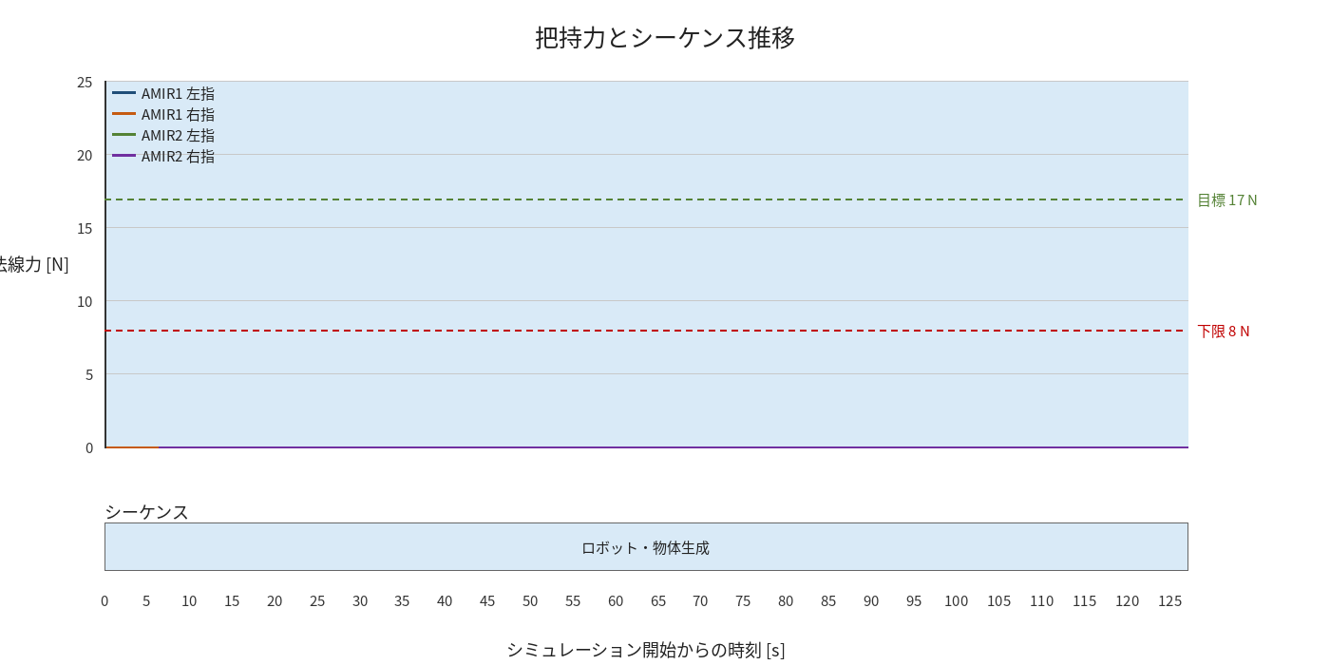

物体姿勢 XYZ（Roll・Pitch・Yaw）

物体重心位置のX-Y軌跡（Zは除外）

